美术需求
背景、角色、角色动作、封面图（16：9）、UI

角色面具：凶相、棱角感、獠牙/角

角色动作： |  | 具体看git文件，以下不用看

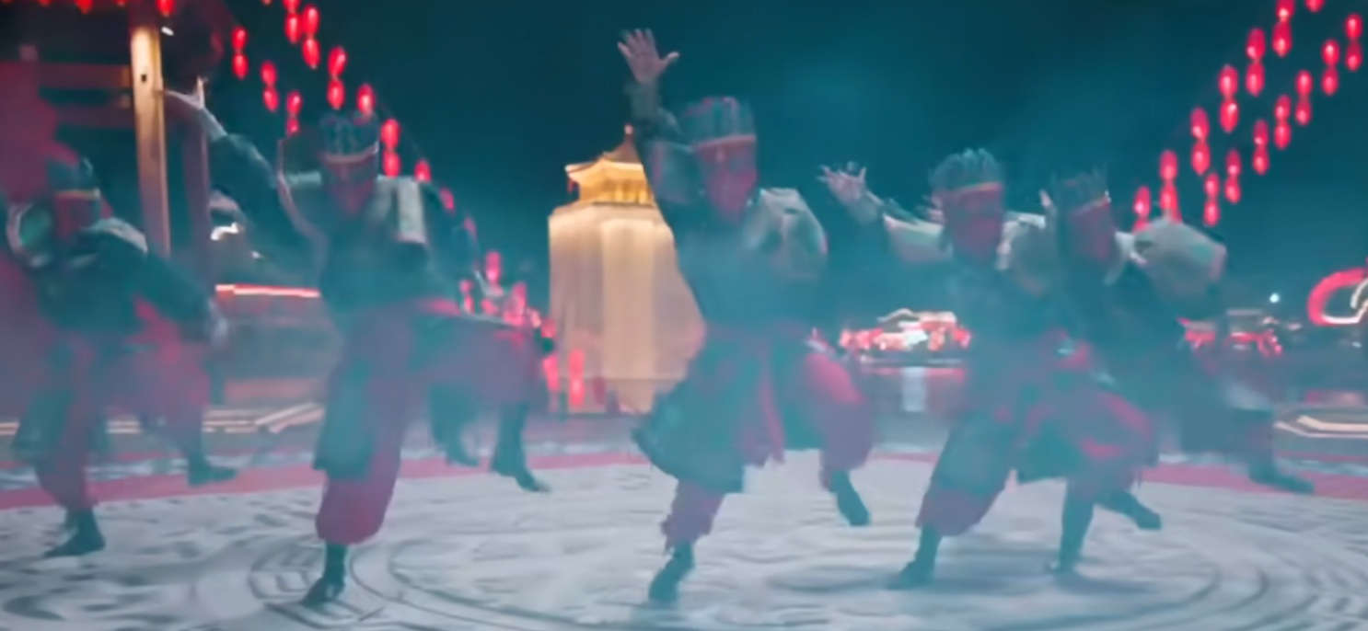
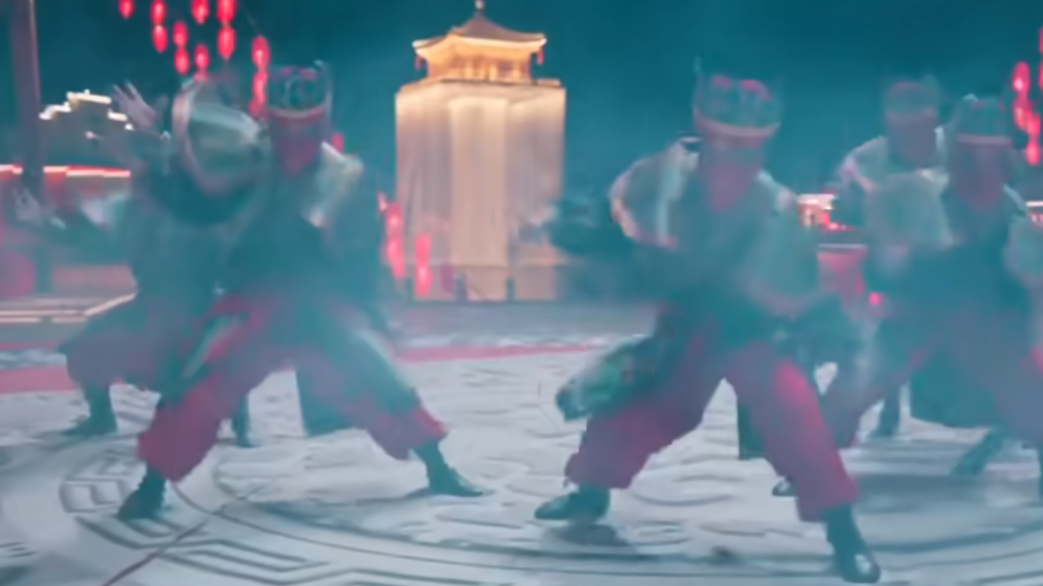
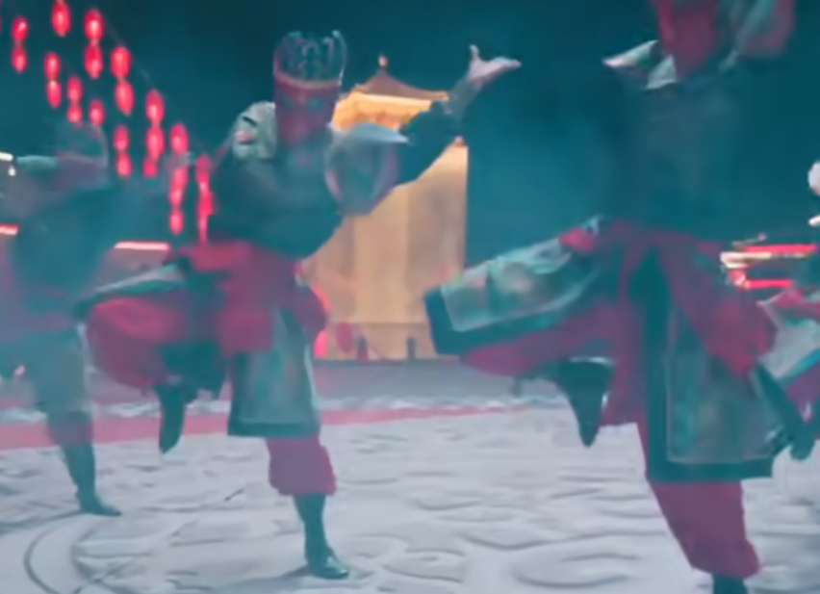

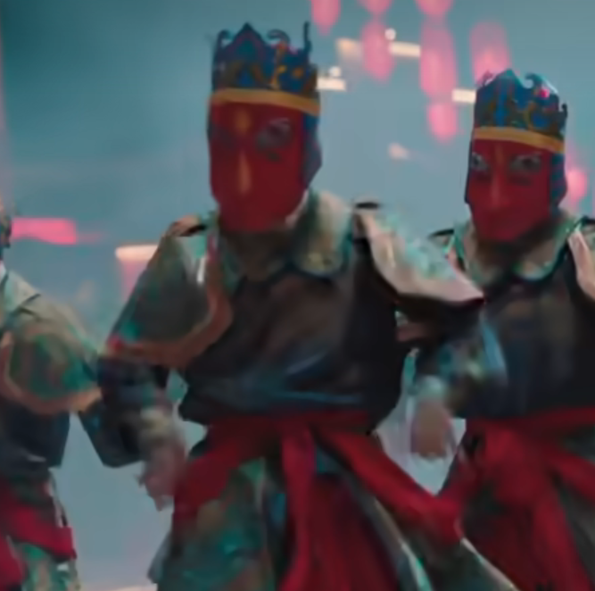
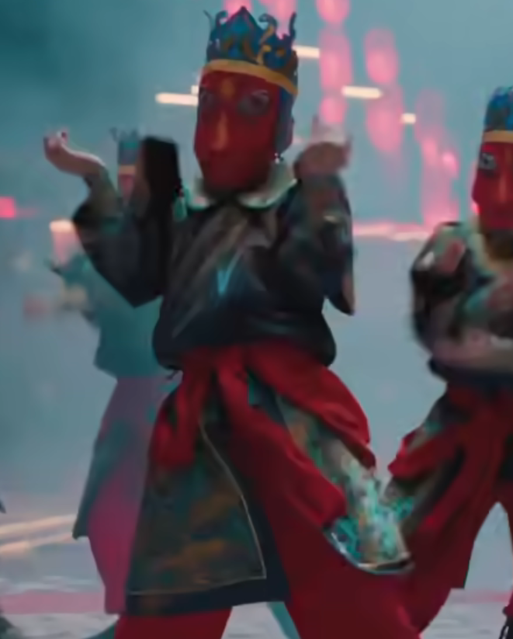
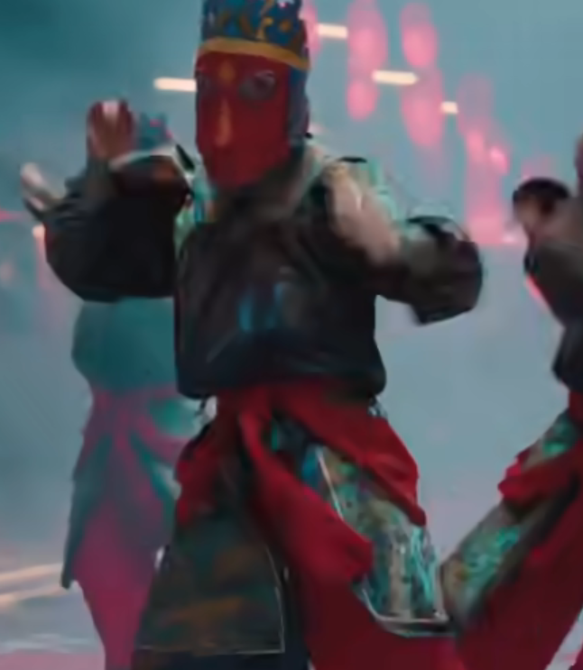
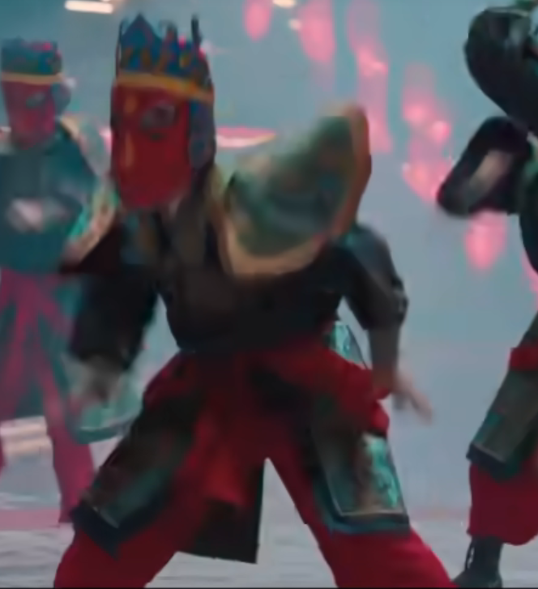
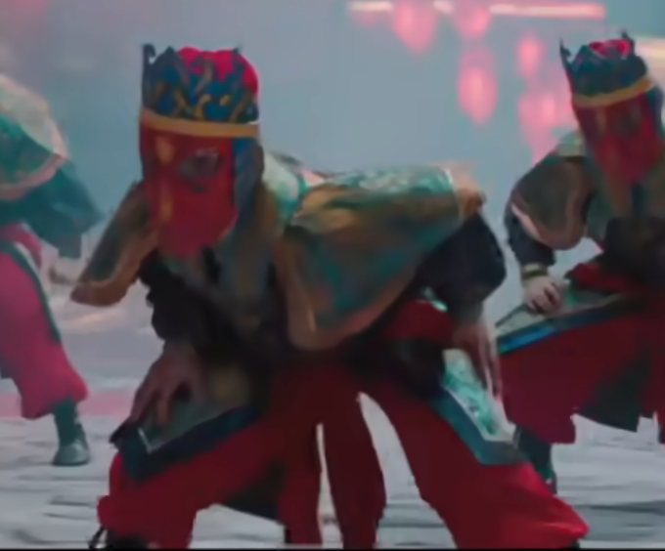

背景：
 | 1、夜晚、户外、顶部无遮挡、露天戏台、整体背景为黑/灰色，体现月黑风高感，有无月亮均可，看整体美观程度
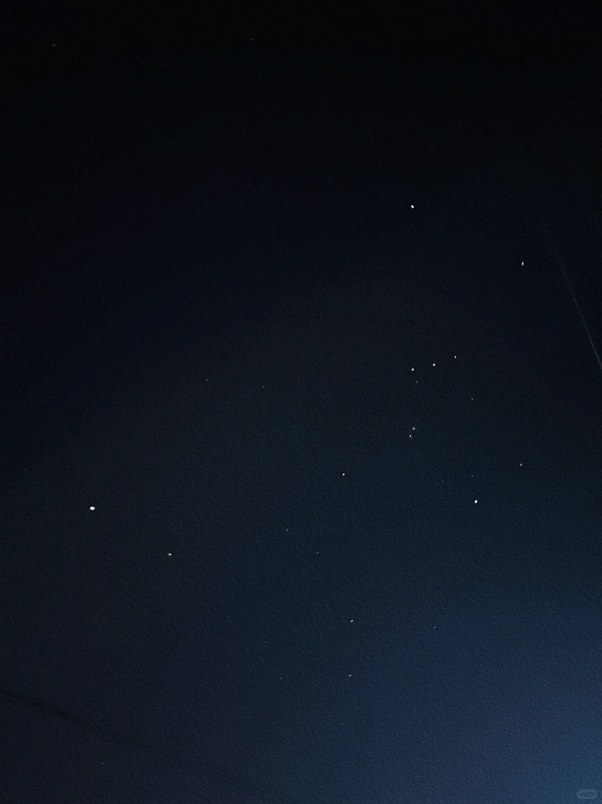
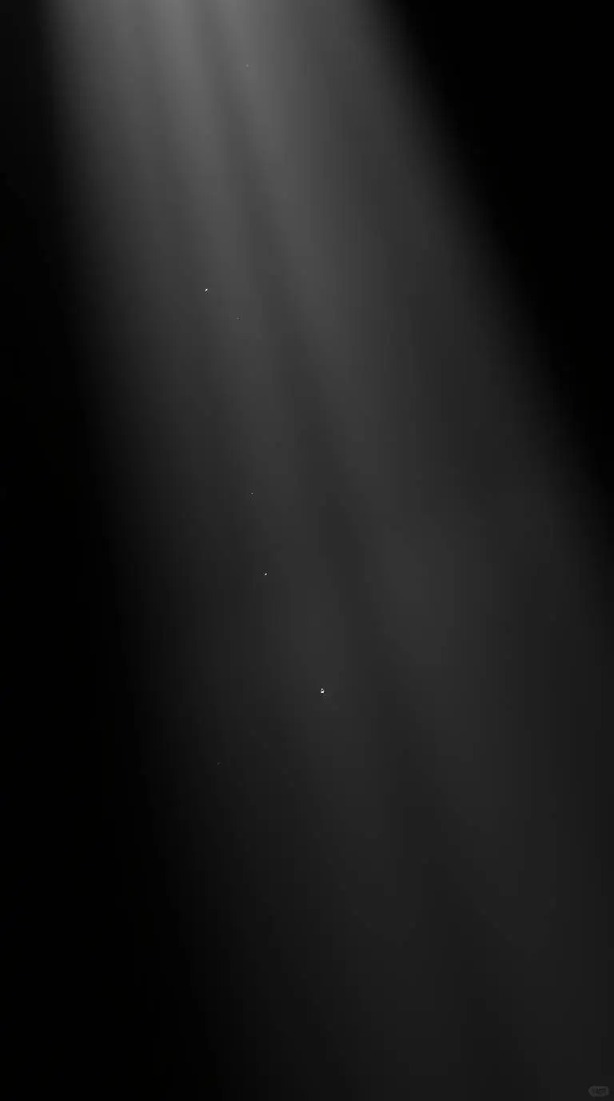

 | 2、灯火，橙色、红色的，自由发挥，可以不要非常清晰的实体 |  | 【如果有资源】可以添加一些细节，如隐约的小房子（能看出万家灯火感，像是房子里透出的灯火）
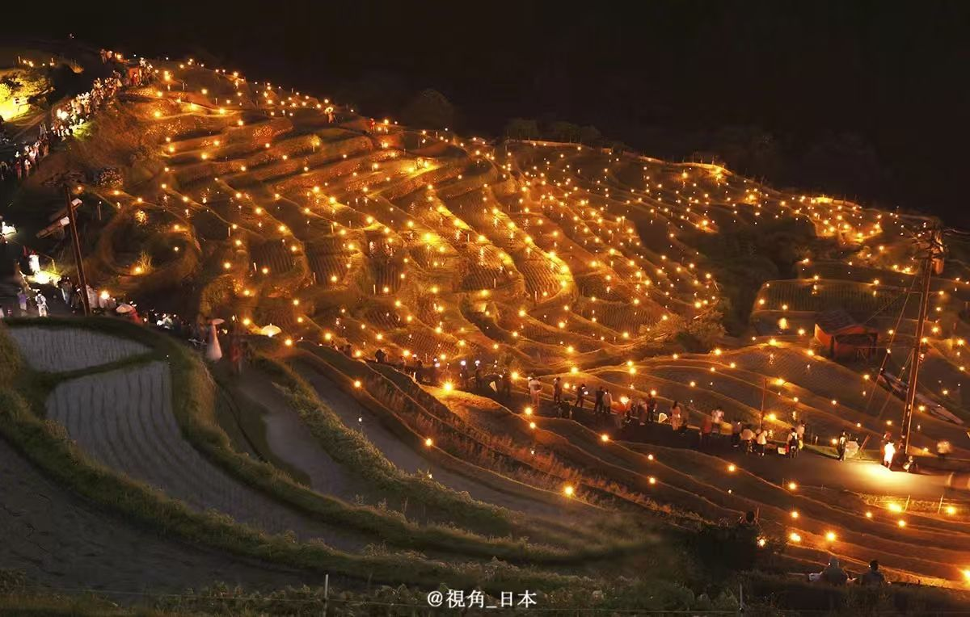
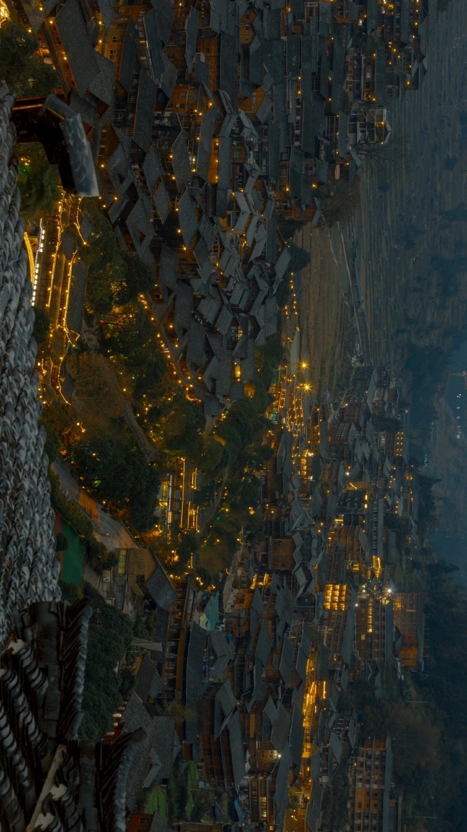

角色动作、封面图（16：9）、UI见另一个案子

